画面詳細（画面イメージ）
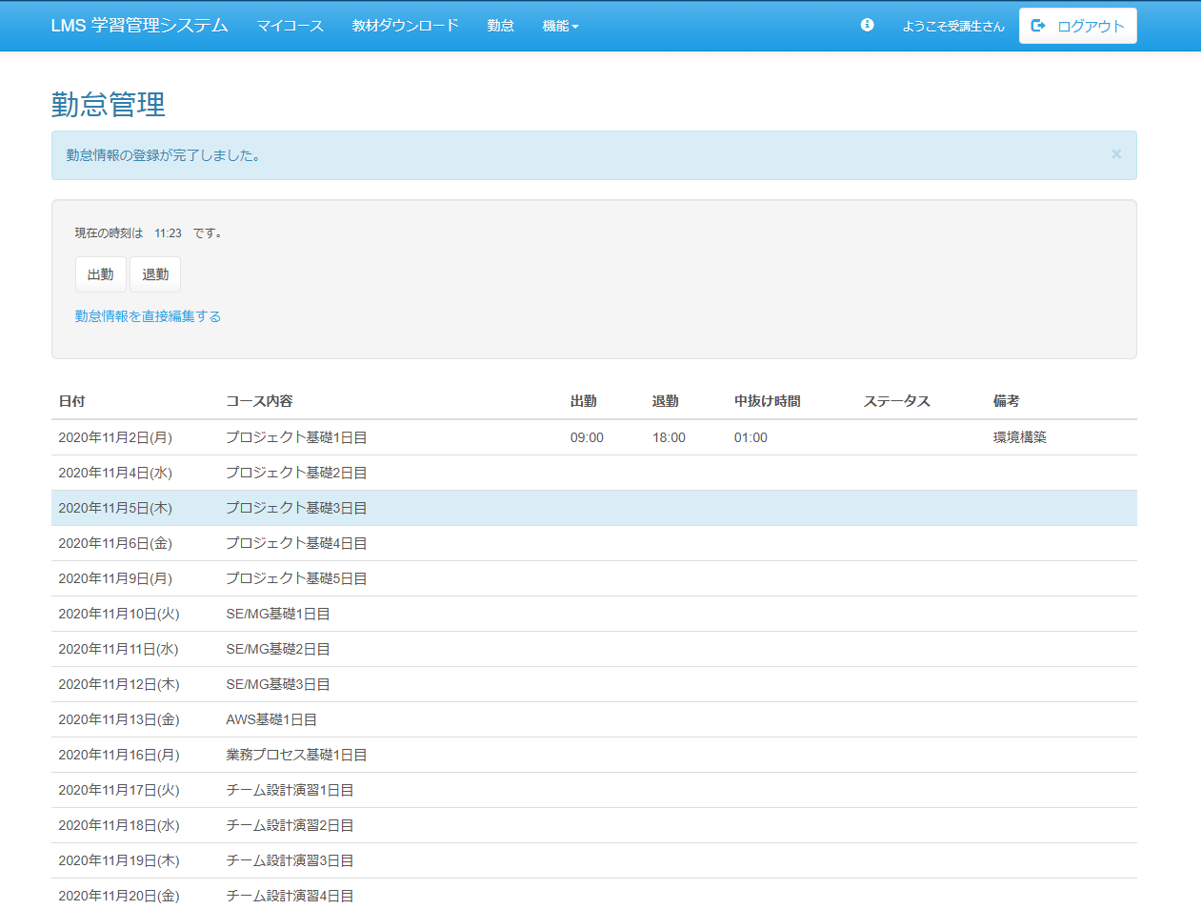
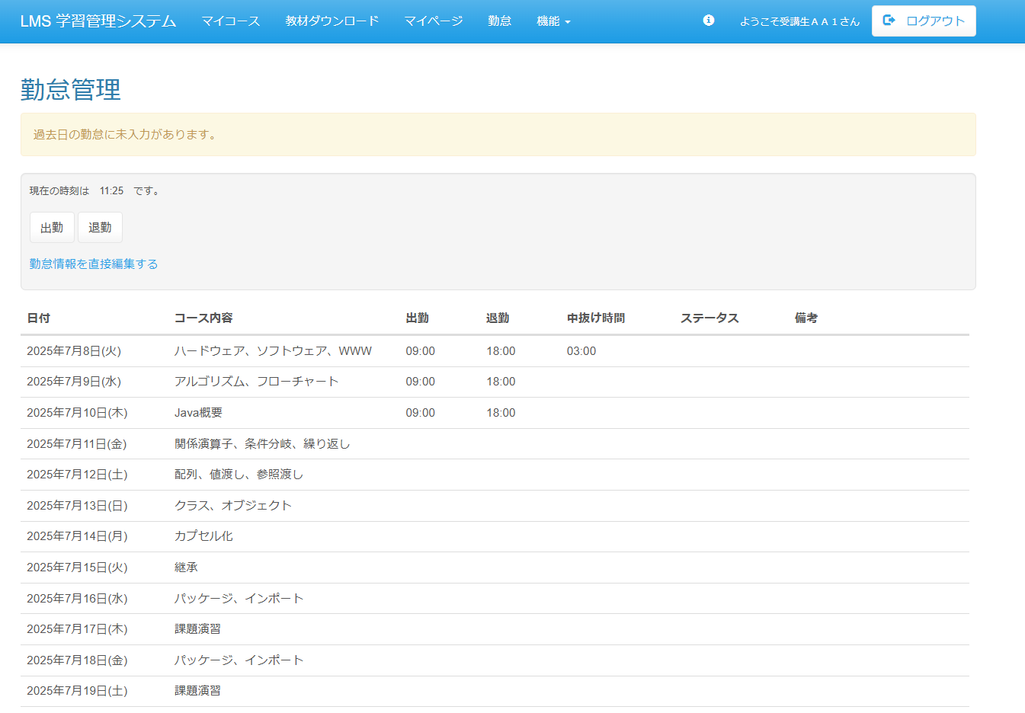
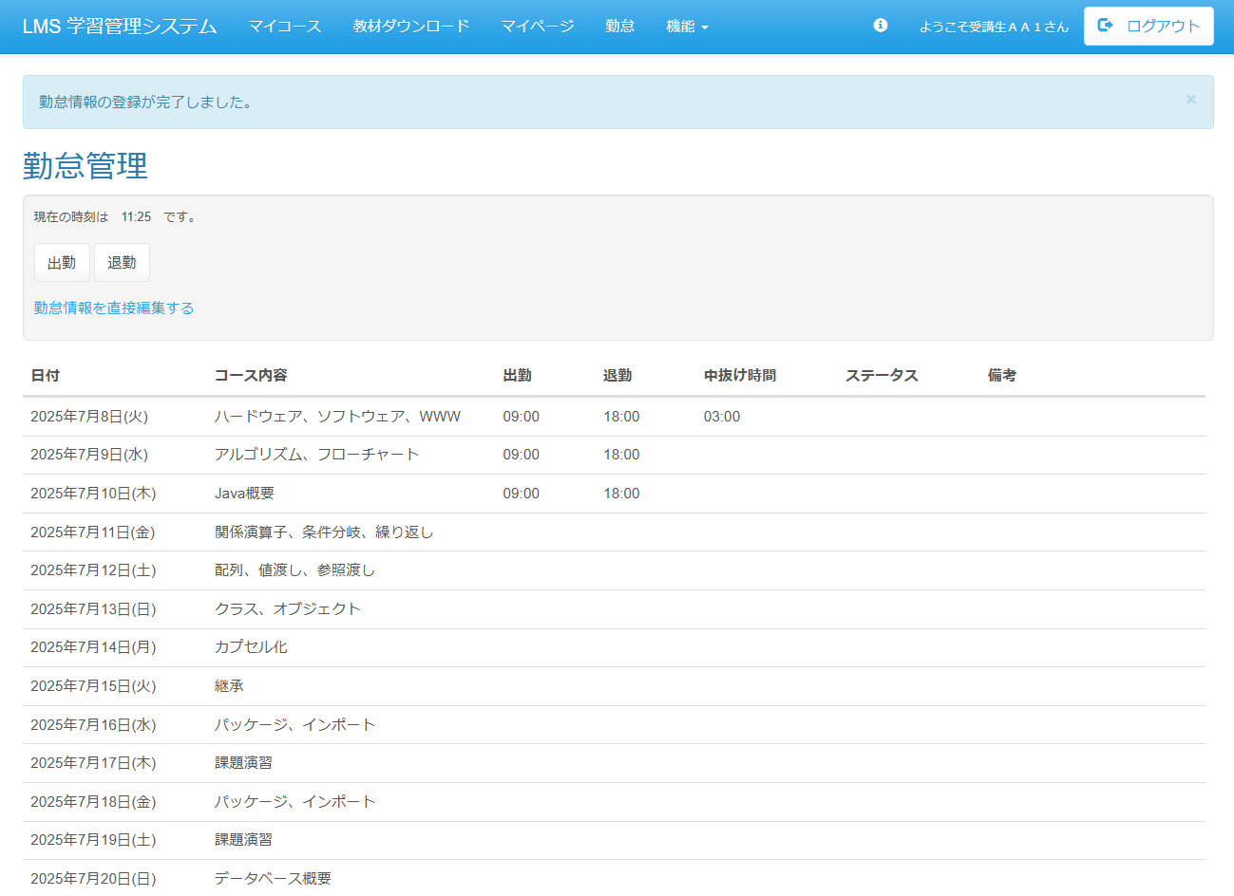
◆エビデンス（画面イメージ）
・画面モックとのレイアウト比較の試験の為、画面モック開発画面両方のエビデンスを 取得すること
No.1
（画面mock） | （開発画面）
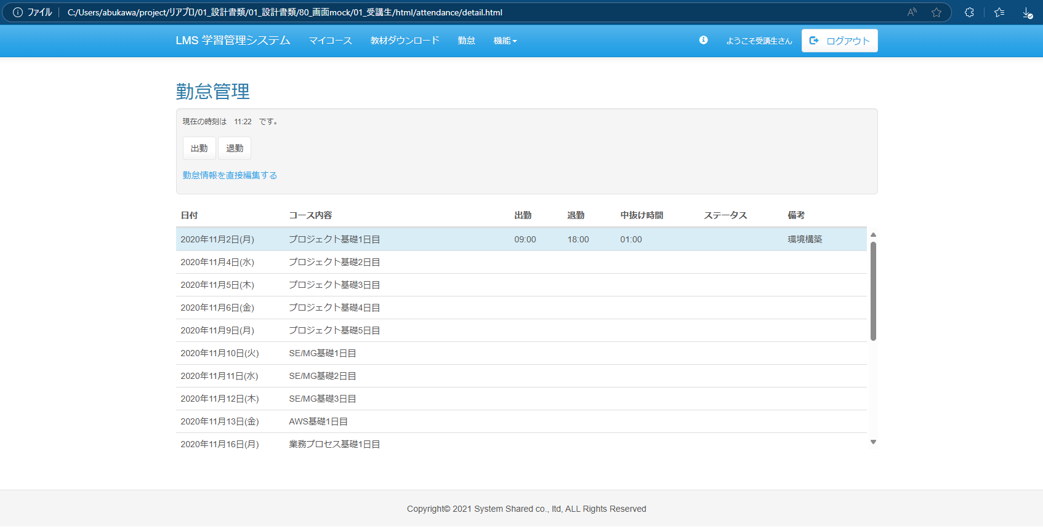

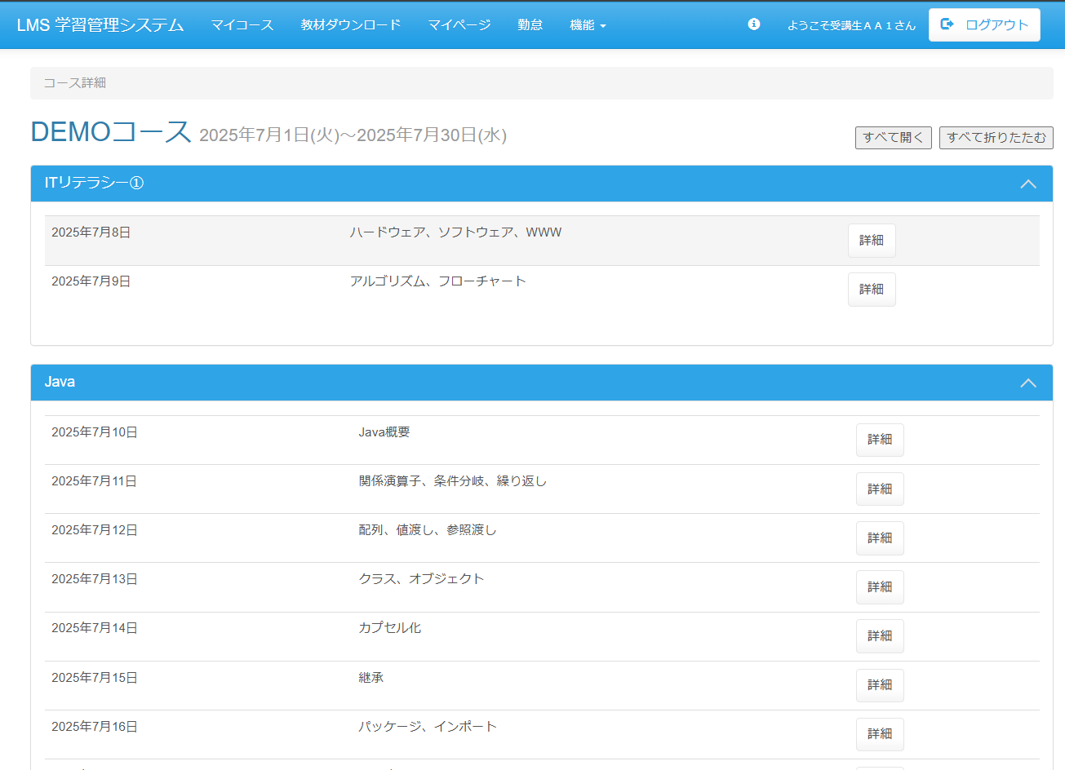

（画面mock） | （開発画面）
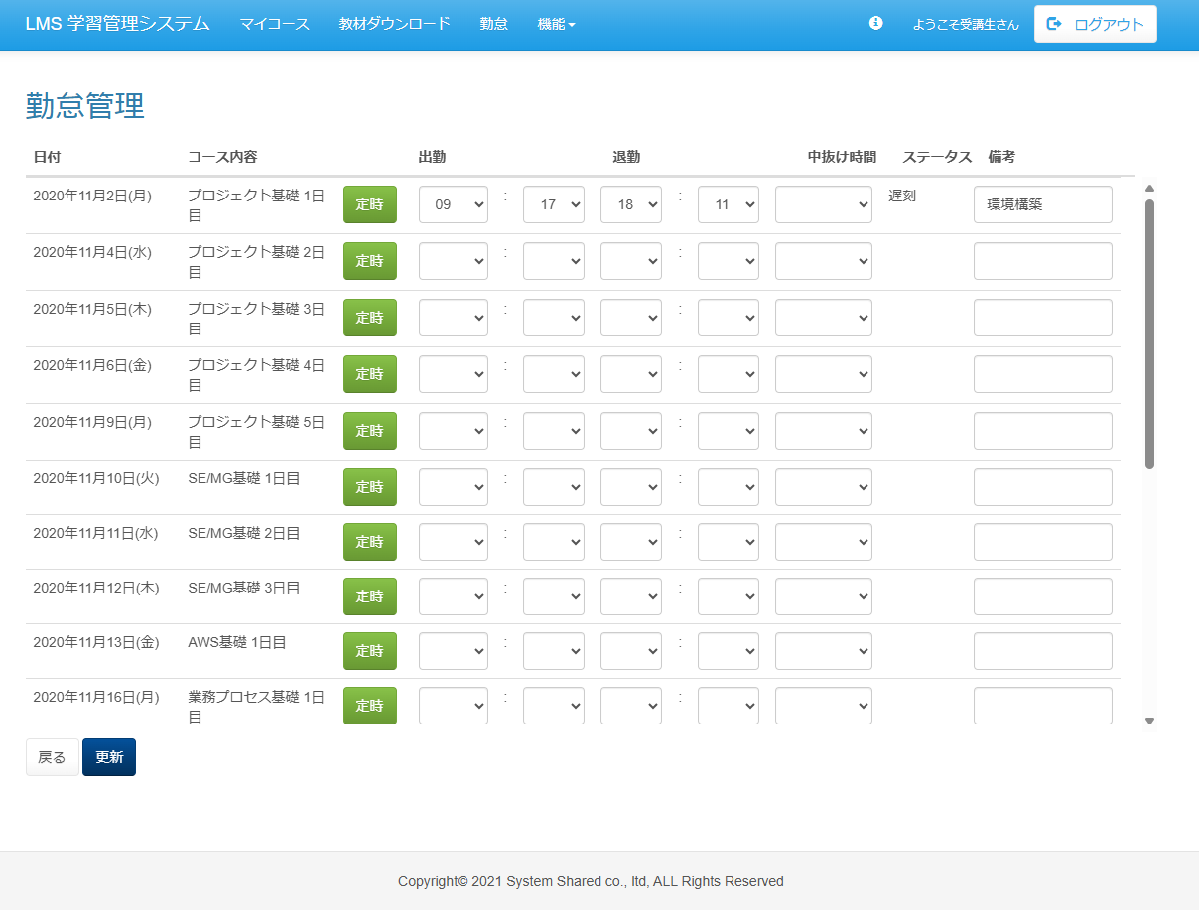
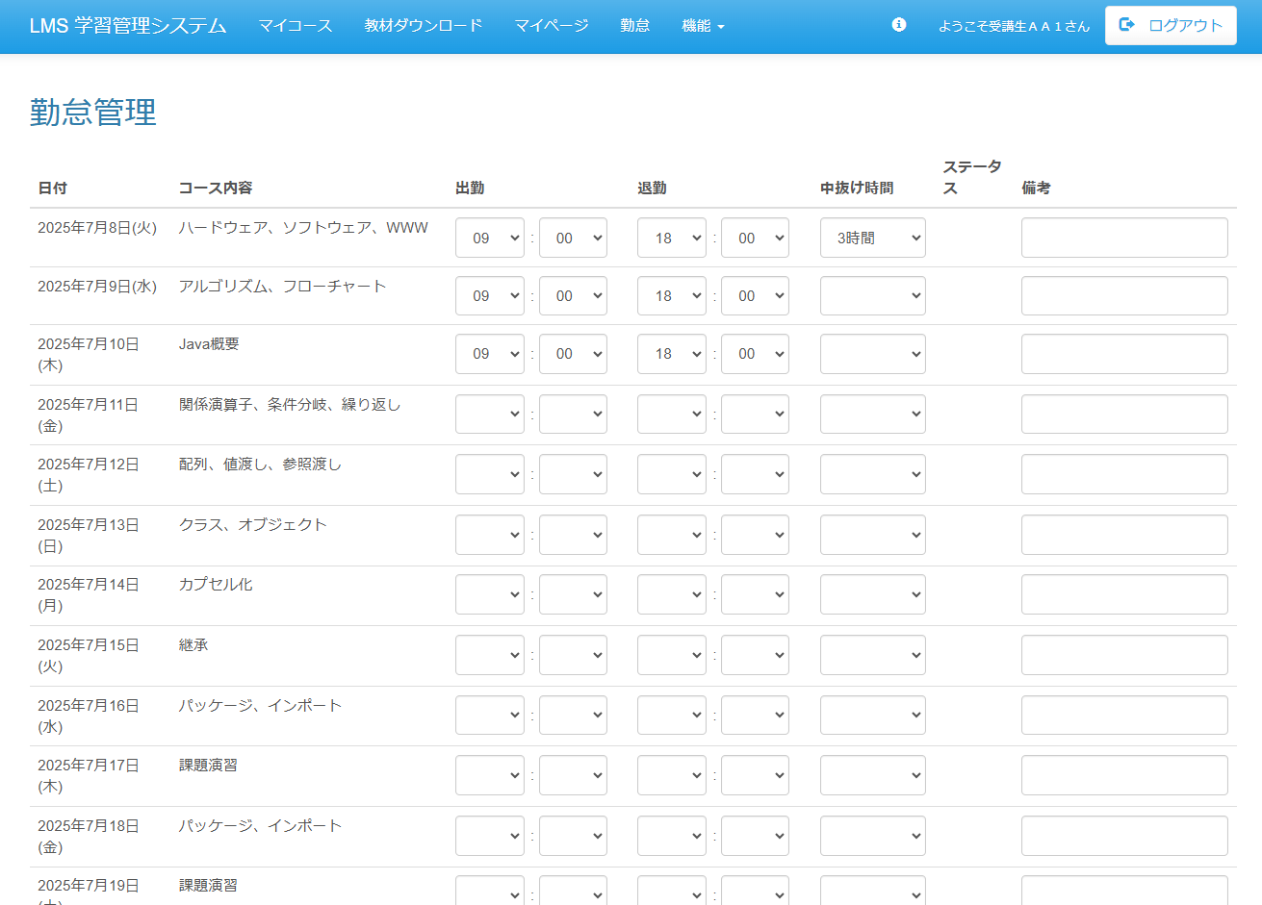

（画面mock） | （開発画面）

イベント処理1、8
◆エビデンス（イベント処理）
・画面上で入力や押下等操作が発生する場合、入力/押下 前後のエビデンスを取得すること。
・画面上で押下の操作が発生する場合、入力箇所や押下箇所を赤枠で囲い、
どこをどう操作したのか分かるようにすること。
No1
（押下前） | （押下後）

No8
（押下前） | （押下後）

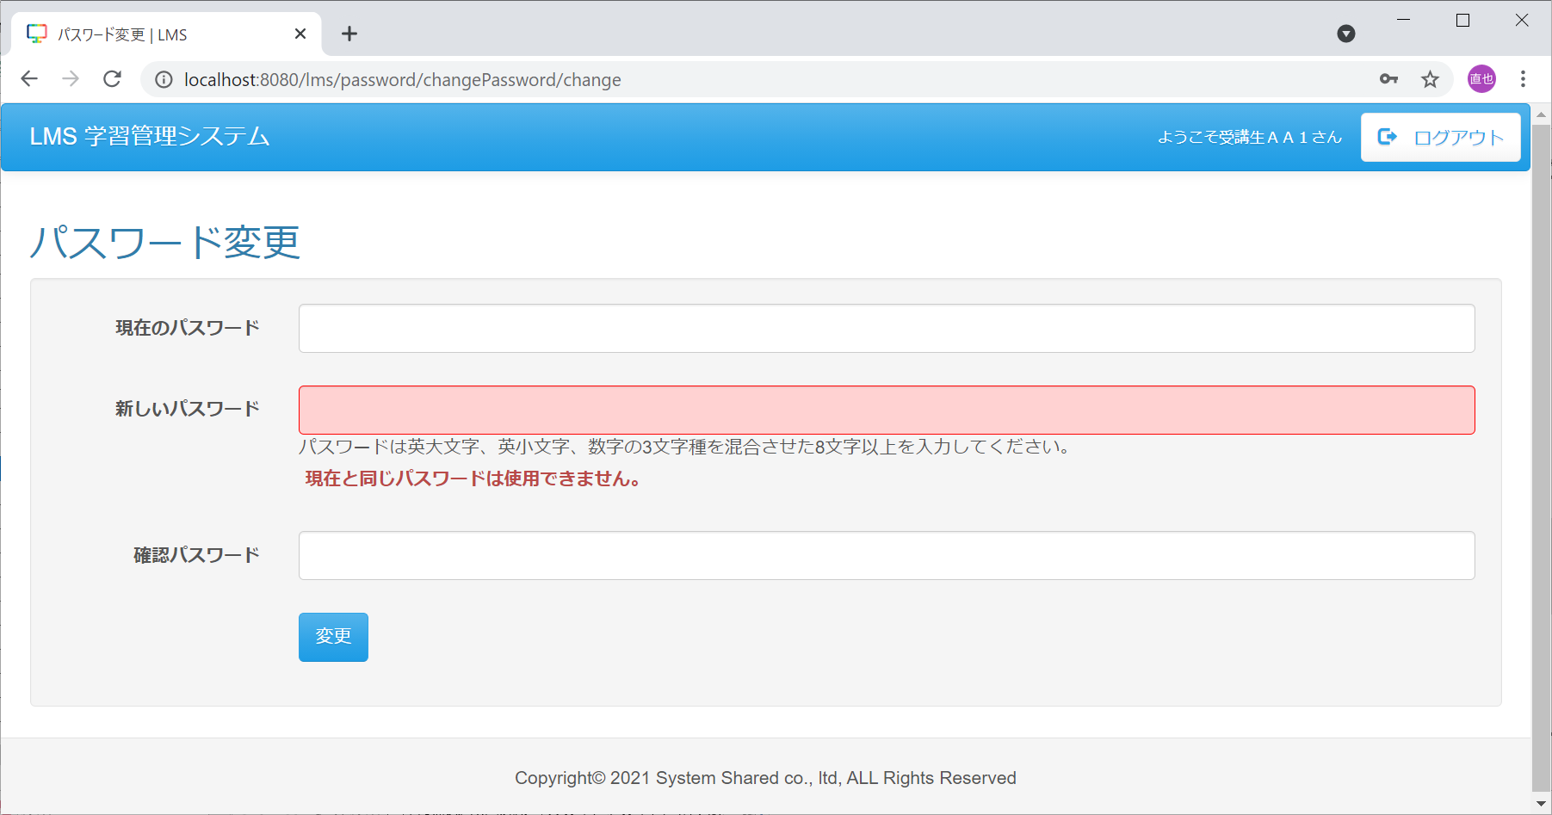
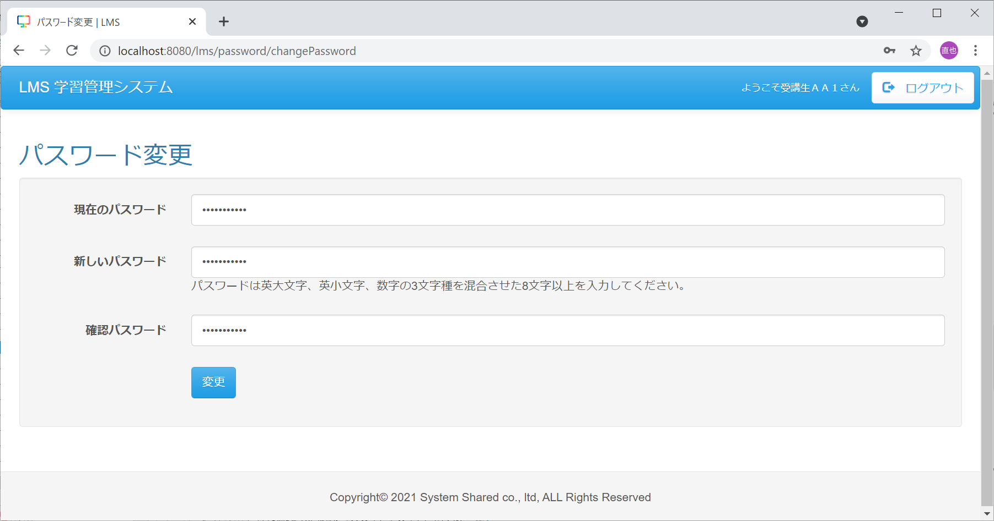

現在のパスワード：
TestUser123
新しいパスワード：
TestUser123


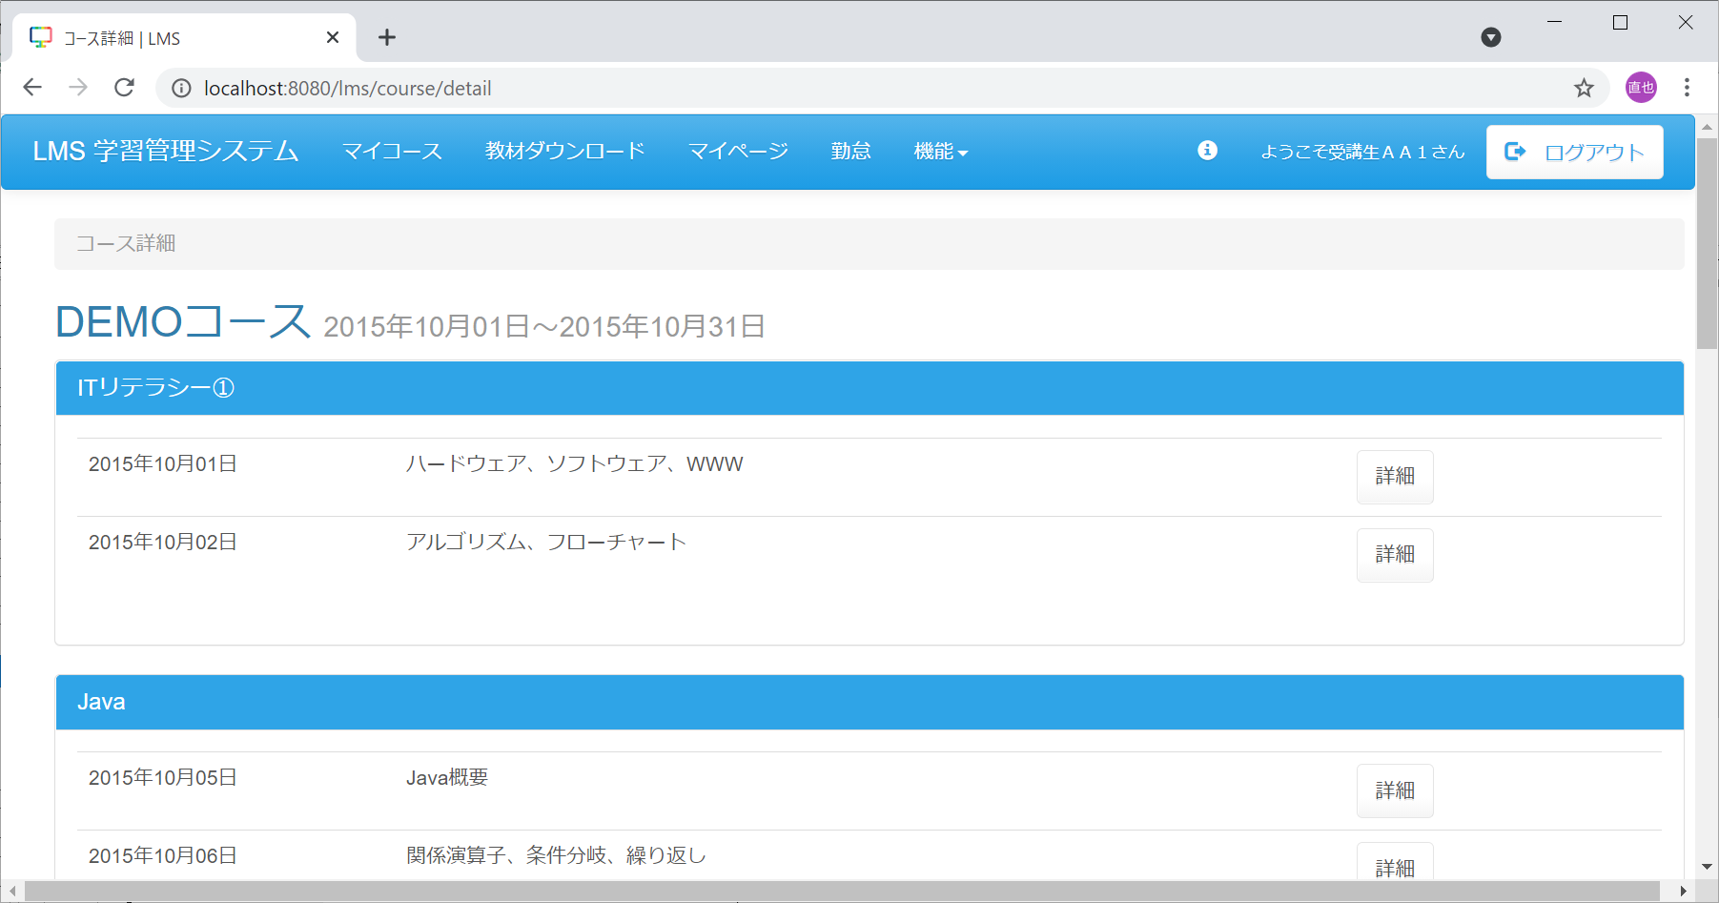

新しいパスワード：
TestUser123
確認パスワード：
TestUser1234

